Sheet1
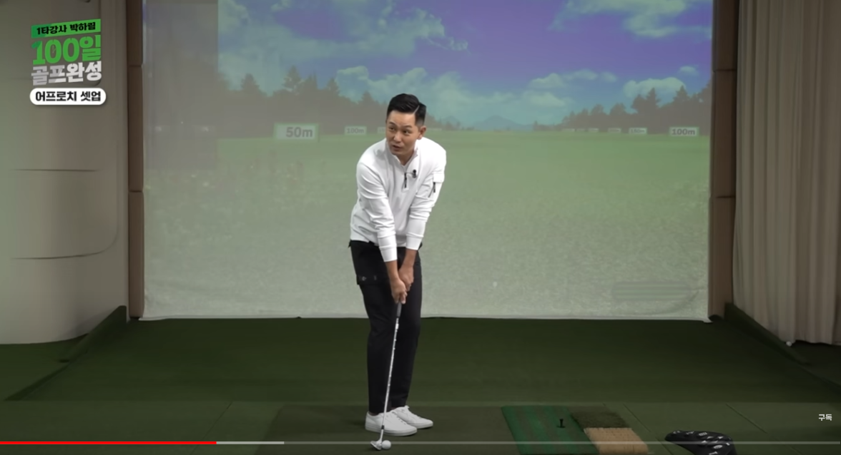
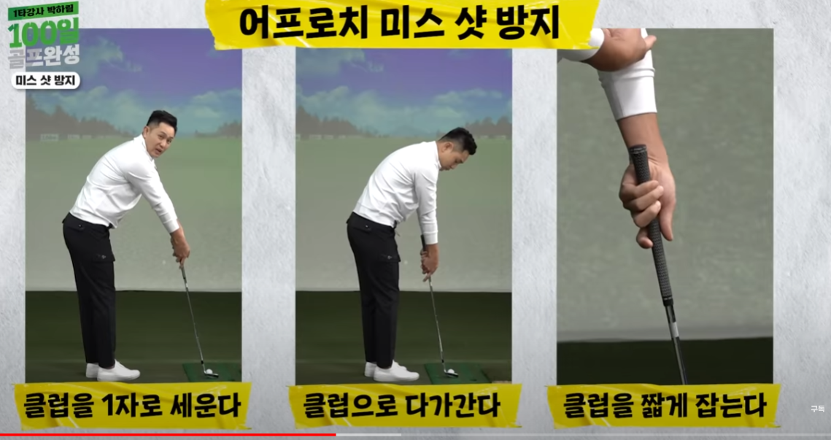
어프로치는
1. 스윙이 작기때문에 체중이동을 하지 않는다.
1-1 왼발에 체중을 실어놓고 한다.
(왼발에 체충이 다 실어져 있다. 왼발로만 서 있을 수 있다.)
2. 7번처럼 어드레스 한다음에 좁게(발1개 들어가게) 선다.
3. 타겟 방향으로 45도로 선다.(어드레스시 클럽 앞으로 쭉 펴서 들고)
몸전체가 오픈 되야 한다.
오른쪽 팔꿈치 반드시 피고 친다. 58도 웨지 12-14미터
스탠스 발2개 20미터
ㅇㅇ

